2016
Date | Close
2015-12-01 | -0.01
2015-12-16 | -0.01
2015-12-17 | -0.01
2015-12-22 | -0.01
2016-01-06 | -0.02
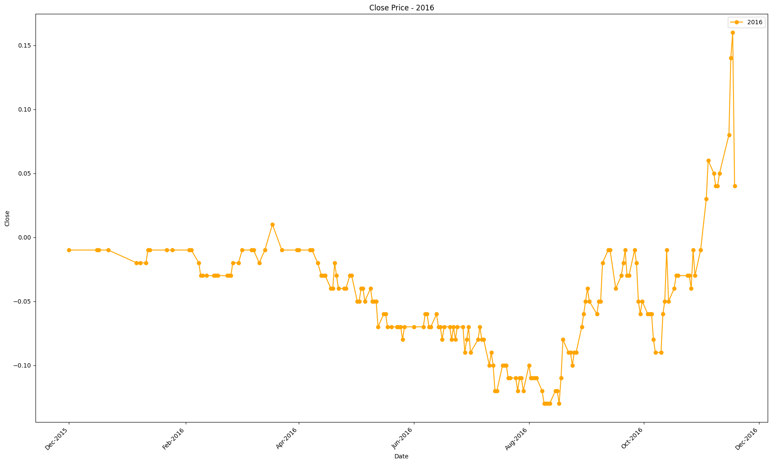
2016-01-08 | -0.02
2016-01-11 | -0.02
2016-01-12 | -0.01
2016-01-13 | -0.01
2016-01-22 | -0.01
2016-01-25 | -0.01
2016-02-03 | -0.01
2016-02-04 | -0.01
2016-02-08 | -0.02
2016-02-09 | -0.03
2016-02-10 | -0.03
2016-02-12 | -0.03
2016-02-16 | -0.03
2016-02-17 | -0.03
2016-02-18 | -0.03
2016-02-23 | -0.03
2016-02-24 | -0.03
2016-02-25 | -0.03
2016-02-26 | -0.02
2016-02-29 | -0.02
2016-03-02 | -0.01
2016-03-07 | -0.01
2016-03-08 | -0.01
2016-03-11 | -0.02
2016-03-14 | -0.01
2016-03-18 | 0.01
2016-03-23 | -0.01
2016-03-31 | -0.01
2016-04-01 | -0.01
2016-04-07 | -0.01
2016-04-08 | -0.01
2016-04-11 | -0.02
2016-04-13 | -0.03
2016-04-14 | -0.03
2016-04-15 | -0.03
2016-04-18 | -0.04
2016-04-19 | -0.04
2016-04-20 | -0.02
2016-04-21 | -0.03
2016-04-22 | -0.04
2016-04-25 | -0.04
2016-04-26 | -0.04
2016-04-28 | -0.03
2016-04-29 | -0.03
2016-05-02 | -0.05
2016-05-03 | -0.05
2016-05-04 | -0.04
2016-05-05 | -0.04
2016-05-06 | -0.05
2016-05-09 | -0.04
2016-05-10 | -0.05
2016-05-11 | -0.05
2016-05-12 | -0.05
2016-05-13 | -0.07
2016-05-16 | -0.06
2016-05-17 | -0.06
2016-05-18 | -0.07
2016-05-20 | -0.07
2016-05-23 | -0.07
2016-05-24 | -0.07
2016-05-25 | -0.07
2016-05-26 | -0.08
2016-05-27 | -0.07
2016-06-01 | -0.07
2016-06-06 | -0.07
2016-06-07 | -0.06
2016-06-08 | -0.06
2016-06-09 | -0.07
2016-06-10 | -0.07
2016-06-13 | -0.06
2016-06-14 | -0.07
2016-06-15 | -0.07
2016-06-16 | -0.08
2016-06-17 | -0.07
2016-06-20 | -0.07
2016-06-21 | -0.08
2016-06-22 | -0.07
2016-06-23 | -0.08
2016-06-24 | -0.07
2016-06-27 | -0.07
2016-06-28 | -0.09
2016-06-29 | -0.08
2016-06-30 | -0.07
2016-07-01 | -0.09
2016-07-05 | -0.08
2016-07-06 | -0.07
2016-07-07 | -0.08
2016-07-08 | -0.08
2016-07-11 | -0.1
2016-07-12 | -0.09
2016-07-13 | -0.1
2016-07-14 | -0.12
2016-07-15 | -0.12
2016-07-18 | -0.1
2016-07-19 | -0.1
2016-07-20 | -0.1
2016-07-21 | -0.11
2016-07-22 | -0.11
2016-07-25 | -0.11
2016-07-26 | -0.12
2016-07-27 | -0.11
2016-07-28 | -0.11
2016-07-29 | -0.12
2016-08-01 | -0.1
2016-08-02 | -0.11
2016-08-03 | -0.11
2016-08-04 | -0.11
2016-08-05 | -0.11
2016-08-08 | -0.12
2016-08-09 | -0.13
2016-08-10 | -0.13
2016-08-11 | -0.13
2016-08-12 | -0.13
2016-08-15 | -0.12
2016-08-16 | -0.12
2016-08-17 | -0.13
2016-08-18 | -0.11
2016-08-19 | -0.08
2016-08-22 | -0.09
2016-08-23 | -0.09
2016-08-24 | -0.1
2016-08-25 | -0.09
2016-08-26 | -0.09
2016-08-29 | -0.07
2016-08-30 | -0.06
2016-08-31 | -0.05
2016-09-01 | -0.04
2016-09-02 | -0.05
2016-09-06 | -0.06
2016-09-07 | -0.05
2016-09-08 | -0.05
2016-09-09 | -0.02
2016-09-12 | -0.01
2016-09-13 | -0.01
2016-09-16 | -0.04
2016-09-19 | -0.03
2016-09-20 | -0.02
2016-09-21 | -0.01
2016-09-22 | -0.03
2016-09-23 | -0.03
2016-09-26 | -0.01
2016-09-27 | -0.02
2016-09-28 | -0.05
2016-09-29 | -0.06
2016-09-30 | -0.05
2016-10-03 | -0.06
2016-10-04 | -0.06
2016-10-05 | -0.06
2016-10-06 | -0.08
2016-10-07 | -0.09
2016-10-10 | -0.09
2016-10-11 | -0.06
2016-10-12 | -0.05
2016-10-13 | -0.01
2016-10-14 | -0.05
2016-10-17 | -0.04
2016-10-18 | -0.03
2016-10-19 | -0.03
2016-10-24 | -0.03
2016-10-25 | -0.03
2016-10-26 | -0.04
2016-10-27 | -0.01
2016-10-28 | -0.03
2016-10-31 | -0.01
2016-11-03 | 0.03
2016-11-04 | 0.06
2016-11-07 | 0.05
2016-11-08 | 0.04
2016-11-09 | 0.04
2016-11-10 | 0.05
2016-11-15 | 0.08
2016-11-16 | 0.14
2016-11-17 | 0.16
2016-11-18 | 0.04

2017
Date | Close
2016-12-06 | -0.01
2016-12-07 | -0.01
2016-12-09 | -0.01
2016-12-12 | -0.01
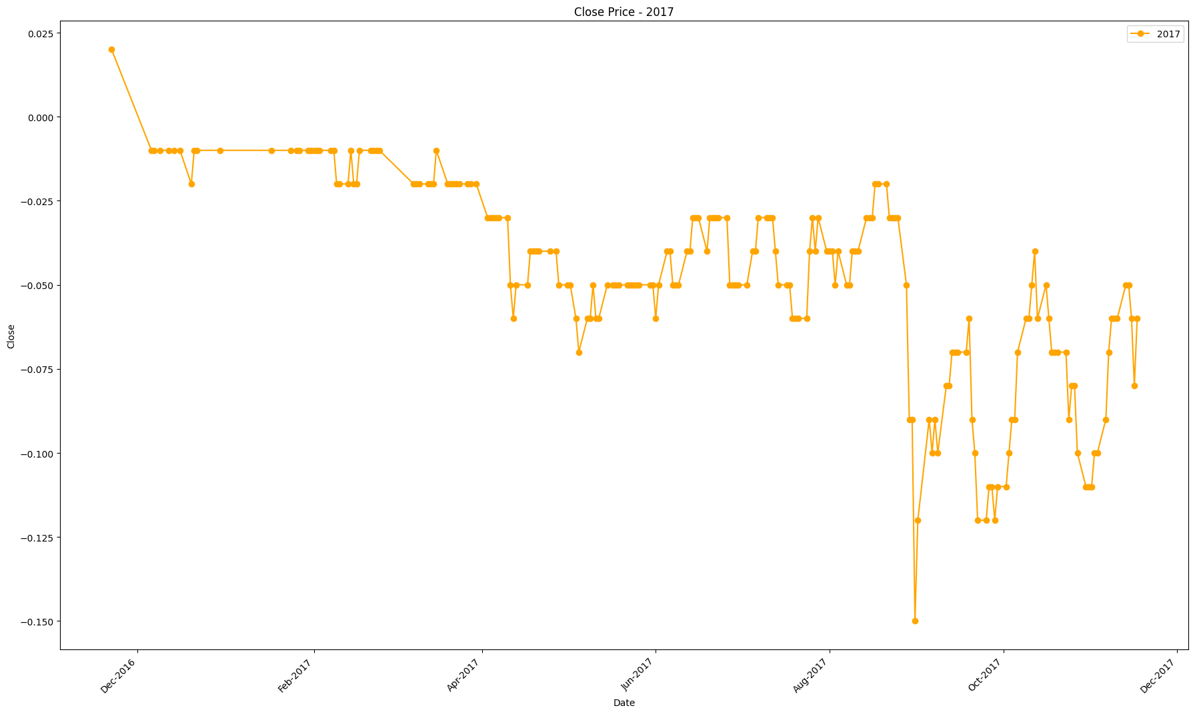
2016-12-14 | -0.01
2016-12-16 | -0.01
2016-12-20 | -0.02
2016-12-21 | -0.01
2016-12-22 | -0.01
2016-12-30 | -0.01
2017-01-17 | -0.01
2017-01-24 | -0.01
2017-01-26 | -0.01
2017-01-27 | -0.01
2017-01-30 | -0.01
2017-01-31 | -0.01
2017-02-01 | -0.01
2017-02-02 | -0.01
2017-02-03 | -0.01
2017-02-07 | -0.01
2017-02-08 | -0.01
2017-02-09 | -0.02
2017-02-10 | -0.02
2017-02-13 | -0.02
2017-02-14 | -0.01
2017-02-15 | -0.02
2017-02-16 | -0.02
2017-02-17 | -0.01
2017-02-21 | -0.01
2017-02-22 | -0.01
2017-02-23 | -0.01
2017-02-24 | -0.01
2017-03-08 | -0.02
2017-03-09 | -0.02
2017-03-10 | -0.02
2017-03-13 | -0.02
2017-03-14 | -0.02
2017-03-15 | -0.02
2017-03-16 | -0.01
2017-03-20 | -0.02
2017-03-21 | -0.02
2017-03-22 | -0.02
2017-03-23 | -0.02
2017-03-24 | -0.02
2017-03-27 | -0.02
2017-03-28 | -0.02
2017-03-30 | -0.02
2017-04-03 | -0.03
2017-04-04 | -0.03
2017-04-05 | -0.03
2017-04-06 | -0.03
2017-04-07 | -0.03
2017-04-10 | -0.03
2017-04-11 | -0.05
2017-04-12 | -0.06
2017-04-13 | -0.05
2017-04-17 | -0.05
2017-04-18 | -0.04
2017-04-19 | -0.04
2017-04-20 | -0.04
2017-04-21 | -0.04
2017-04-25 | -0.04
2017-04-27 | -0.04
2017-04-28 | -0.05
2017-05-01 | -0.05
2017-05-02 | -0.05
2017-05-04 | -0.06
2017-05-05 | -0.07
2017-05-08 | -0.06
2017-05-09 | -0.06
2017-05-10 | -0.05
2017-05-11 | -0.06
2017-05-12 | -0.06
2017-05-15 | -0.05
2017-05-17 | -0.05
2017-05-18 | -0.05
2017-05-19 | -0.05
2017-05-22 | -0.05
2017-05-23 | -0.05
2017-05-24 | -0.05
2017-05-25 | -0.05
2017-05-26 | -0.05
2017-05-30 | -0.05
2017-05-31 | -0.05
2017-06-01 | -0.06
2017-06-02 | -0.05
2017-06-05 | -0.04
2017-06-06 | -0.04
2017-06-07 | -0.05
2017-06-08 | -0.05
2017-06-09 | -0.05
2017-06-12 | -0.04
2017-06-13 | -0.04
2017-06-14 | -0.03
2017-06-15 | -0.03
2017-06-16 | -0.03
2017-06-19 | -0.04
2017-06-20 | -0.03
2017-06-21 | -0.03
2017-06-22 | -0.03
2017-06-23 | -0.03
2017-06-26 | -0.03
2017-06-27 | -0.05
2017-06-28 | -0.05
2017-06-29 | -0.05
2017-06-30 | -0.05
2017-07-03 | -0.05
2017-07-05 | -0.04
2017-07-06 | -0.04
2017-07-07 | -0.03
2017-07-10 | -0.03
2017-07-11 | -0.03
2017-07-12 | -0.03
2017-07-13 | -0.04
2017-07-14 | -0.05
2017-07-17 | -0.05
2017-07-18 | -0.05
2017-07-19 | -0.06
2017-07-20 | -0.06
2017-07-21 | -0.06
2017-07-24 | -0.06
2017-07-25 | -0.04
2017-07-26 | -0.03
2017-07-27 | -0.04
2017-07-28 | -0.03
2017-07-31 | -0.04
2017-08-01 | -0.04
2017-08-02 | -0.04
2017-08-03 | -0.05
2017-08-04 | -0.04
2017-08-07 | -0.05
2017-08-08 | -0.05
2017-08-09 | -0.04
2017-08-10 | -0.04
2017-08-11 | -0.04
2017-08-14 | -0.03
2017-08-15 | -0.03
2017-08-16 | -0.03
2017-08-17 | -0.02
2017-08-18 | -0.02
2017-08-21 | -0.02
2017-08-22 | -0.03
2017-08-23 | -0.03
2017-08-24 | -0.03
2017-08-25 | -0.03
2017-08-28 | -0.05
2017-08-29 | -0.09
2017-08-30 | -0.09
2017-08-31 | -0.15
2017-09-01 | -0.12
2017-09-05 | -0.09
2017-09-06 | -0.1
2017-09-07 | -0.09
2017-09-08 | -0.1
2017-09-11 | -0.08
2017-09-12 | -0.08
2017-09-13 | -0.07
2017-09-14 | -0.07
2017-09-15 | -0.07
2017-09-18 | -0.07
2017-09-19 | -0.06
2017-09-20 | -0.09
2017-09-21 | -0.1
2017-09-22 | -0.12
2017-09-25 | -0.12
2017-09-26 | -0.11
2017-09-27 | -0.11
2017-09-28 | -0.12
2017-09-29 | -0.11
2017-10-02 | -0.11
2017-10-03 | -0.1
2017-10-04 | -0.09
2017-10-05 | -0.09
2017-10-06 | -0.07
2017-10-09 | -0.06
2017-10-10 | -0.06
2017-10-11 | -0.05
2017-10-12 | -0.04
2017-10-13 | -0.06
2017-10-16 | -0.05
2017-10-17 | -0.06
2017-10-18 | -0.07
2017-10-19 | -0.07
2017-10-20 | -0.07
2017-10-23 | -0.07
2017-10-24 | -0.09
2017-10-25 | -0.08
2017-10-26 | -0.08
2017-10-27 | -0.1
2017-10-30 | -0.11
2017-10-31 | -0.11
2017-11-01 | -0.11
2017-11-02 | -0.1
2017-11-03 | -0.1
2017-11-06 | -0.09
2017-11-07 | -0.07
2017-11-08 | -0.06
2017-11-09 | -0.06
2017-11-10 | -0.06
2017-11-13 | -0.05
2017-11-14 | -0.05
2017-11-15 | -0.06
2017-11-16 | -0.08
2017-11-17 | -0.06

2018
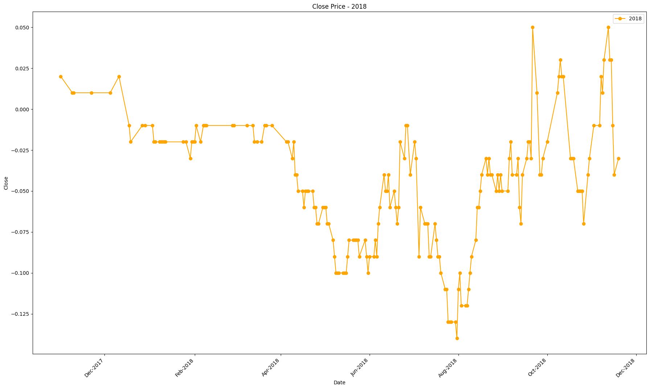
Column1 | Close
2017-12-05 | 0.01
2017-12-11 | 0.02
2017-12-18 | -0.01
2017-12-19 | -0.02
2017-12-27 | -0.01
2017-12-29 | -0.01
2018-01-03 | -0.01
2018-01-04 | -0.02
2018-01-05 | -0.02
2018-01-08 | -0.02
2018-01-09 | -0.02
2018-01-10 | -0.02
2018-01-11 | -0.02
2018-01-12 | -0.02
2018-01-24 | -0.02
2018-01-26 | -0.02
2018-01-29 | -0.03
2018-01-30 | -0.02
2018-01-31 | -0.02
2018-02-01 | -0.02
2018-02-02 | -0.01
2018-02-05 | -0.02
2018-02-07 | -0.01
2018-02-08 | -0.01
2018-02-09 | -0.01
2018-02-27 | -0.01
2018-02-28 | -0.01
2018-03-09 | -0.01
2018-03-13 | -0.01
2018-03-14 | -0.02
2018-03-16 | -0.02
2018-03-19 | -0.02
2018-03-21 | -0.01
2018-03-22 | -0.01
2018-03-26 | -0.01
2018-04-05 | -0.02
2018-04-06 | -0.02
2018-04-09 | -0.03
2018-04-10 | -0.02
2018-04-11 | -0.04
2018-04-12 | -0.04
2018-04-13 | -0.05
2018-04-16 | -0.05
2018-04-17 | -0.06
2018-04-18 | -0.05
2018-04-19 | -0.05
2018-04-20 | -0.05
2018-04-23 | -0.05
2018-04-24 | -0.06
2018-04-25 | -0.06
2018-04-26 | -0.07
2018-04-27 | -0.07
2018-04-30 | -0.06
2018-05-01 | -0.06
2018-05-02 | -0.06
2018-05-03 | -0.07
2018-05-04 | -0.07
2018-05-07 | -0.08
2018-05-08 | -0.09
2018-05-09 | -0.1
2018-05-10 | -0.1
2018-05-11 | -0.1
2018-05-14 | -0.1
2018-05-15 | -0.1
2018-05-16 | -0.1
2018-05-17 | -0.09
2018-05-18 | -0.08
2018-05-21 | -0.08
2018-05-22 | -0.08
2018-05-23 | -0.08
2018-05-24 | -0.08
2018-05-25 | -0.09
2018-05-29 | -0.08
2018-05-30 | -0.09
2018-05-31 | -0.1
2018-06-01 | -0.09
2018-06-04 | -0.09
2018-06-05 | -0.08
2018-06-06 | -0.09
2018-06-07 | -0.07
2018-06-08 | -0.06
2018-06-11 | -0.04
2018-06-12 | -0.05
2018-06-13 | -0.05
2018-06-14 | -0.04
2018-06-15 | -0.06
2018-06-18 | -0.05
2018-06-19 | -0.06
2018-06-20 | -0.07
2018-06-21 | -0.06
2018-06-22 | -0.02
2018-06-25 | -0.03
2018-06-26 | -0.01
2018-06-27 | -0.01
2018-06-29 | -0.04
2018-07-02 | -0.02
2018-07-03 | -0.03
2018-07-05 | -0.09
2018-07-06 | -0.06
2018-07-09 | -0.07
2018-07-10 | -0.07
2018-07-11 | -0.07
2018-07-12 | -0.09
2018-07-13 | -0.09
2018-07-16 | -0.07
2018-07-17 | -0.08
2018-07-18 | -0.09
2018-07-19 | -0.09
2018-07-20 | -0.1
2018-07-23 | -0.11
2018-07-24 | -0.11
2018-07-25 | -0.13
2018-07-26 | -0.13
2018-07-27 | -0.13
2018-07-30 | -0.13
2018-07-31 | -0.14
2018-08-01 | -0.11
2018-08-02 | -0.1
2018-08-03 | -0.12
2018-08-06 | -0.12
2018-08-07 | -0.12
2018-08-08 | -0.11
2018-08-09 | -0.1
2018-08-10 | -0.09
2018-08-13 | -0.08
2018-08-14 | -0.06
2018-08-15 | -0.06
2018-08-16 | -0.05
2018-08-17 | -0.04
2018-08-20 | -0.03
2018-08-21 | -0.04
2018-08-22 | -0.03
2018-08-23 | -0.04
2018-08-24 | -0.04
2018-08-27 | -0.05
2018-08-28 | -0.04
2018-08-29 | -0.05
2018-08-30 | -0.04
2018-08-31 | -0.05
2018-09-04 | -0.05
2018-09-05 | -0.03
2018-09-06 | -0.02
2018-09-07 | -0.04
2018-09-10 | -0.04
2018-09-11 | -0.03
2018-09-12 | -0.06
2018-09-13 | -0.07
2018-09-14 | -0.04
2018-09-17 | -0.03
2018-09-18 | -0.02
2018-09-19 | -0.02
2018-09-20 | -0.03
2018-09-21 | 0.05
2018-09-24 | 0.01
2018-09-26 | -0.04
2018-09-27 | -0.04
2018-09-28 | -0.03
2018-10-01 | -0.02
2018-10-08 | 0.01
2018-10-09 | 0.02
2018-10-10 | 0.03
2018-10-11 | 0.02
2018-10-12 | 0.02
2018-10-17 | -0.03
2018-10-18 | -0.03
2018-10-19 | -0.03
2018-10-22 | -0.05
2018-10-23 | -0.05
2018-10-24 | -0.05
2018-10-25 | -0.05
2018-10-26 | -0.07
2018-10-29 | -0.04
2018-10-30 | -0.03
2018-11-02 | -0.01
2018-11-06 | -0.01
2018-11-07 | 0.02
2018-11-08 | 0.01
2018-11-09 | 0.03
2018-11-12 | 0.05
2018-11-13 | 0.03
2018-11-14 | 0.03
2018-11-15 | -0.01
2018-11-16 | -0.04
2018-11-19 | -0.03

2019
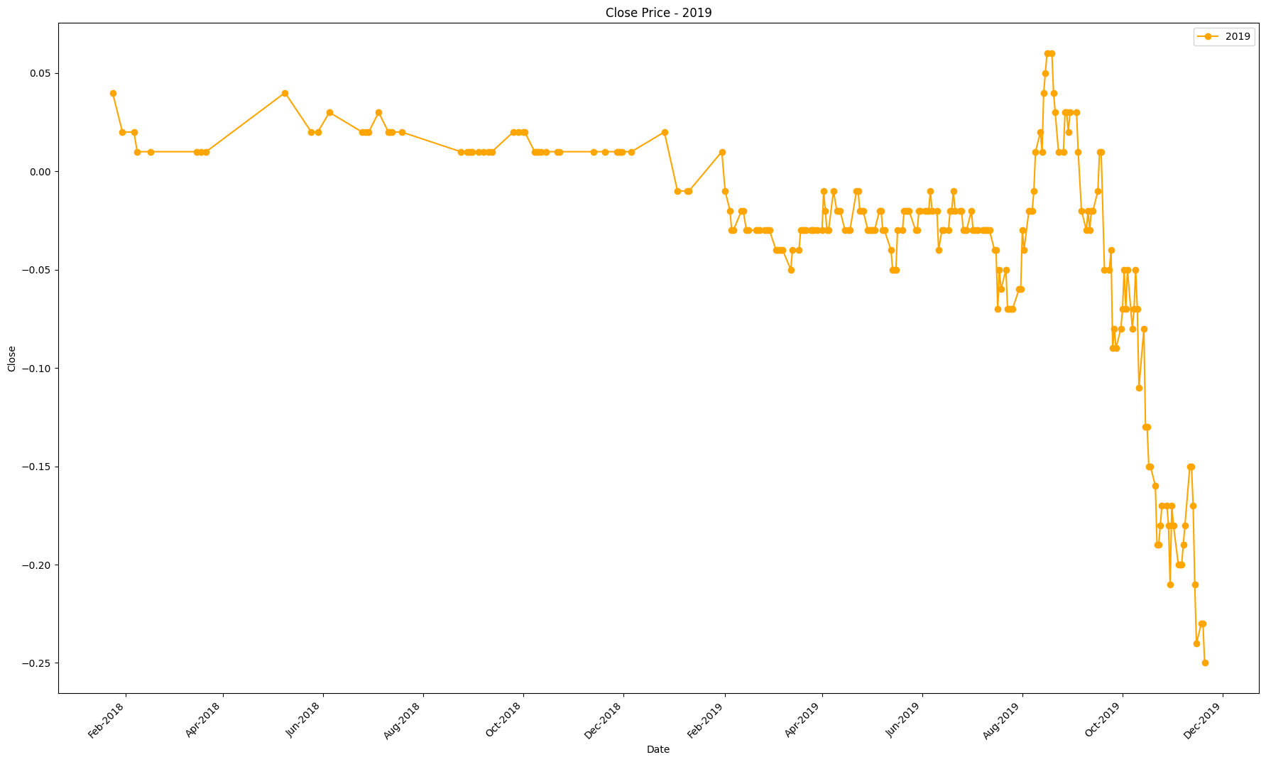
Date | Close
2018-12-06 | 0.01
2018-12-26 | 0.02
2019-01-03 | -0.01
2019-01-09 | -0.01
2019-01-10 | -0.01
2019-01-30 | 0.01
2019-02-01 | -0.01
2019-02-04 | -0.02
2019-02-05 | -0.03
2019-02-06 | -0.03
2019-02-11 | -0.02
2019-02-12 | -0.02
2019-02-14 | -0.03
2019-02-15 | -0.03
2019-02-20 | -0.03
2019-02-21 | -0.03
2019-02-22 | -0.03
2019-02-25 | -0.03
2019-02-27 | -0.03
2019-02-28 | -0.03
2019-03-04 | -0.04
2019-03-05 | -0.04
2019-03-06 | -0.04
2019-03-07 | -0.04
2019-03-08 | -0.04
2019-03-13 | -0.05
2019-03-14 | -0.04
2019-03-18 | -0.04
2019-03-19 | -0.03
2019-03-20 | -0.03
2019-03-21 | -0.03
2019-03-22 | -0.03
2019-03-25 | -0.03
2019-03-26 | -0.03
2019-03-27 | -0.03
2019-03-29 | -0.03
2019-04-01 | -0.03
2019-04-02 | -0.01
2019-04-03 | -0.02
2019-04-04 | -0.03
2019-04-05 | -0.03
2019-04-08 | -0.01
2019-04-10 | -0.02
2019-04-11 | -0.02
2019-04-12 | -0.02
2019-04-15 | -0.03
2019-04-17 | -0.03
2019-04-18 | -0.03
2019-04-22 | -0.01
2019-04-23 | -0.01
2019-04-24 | -0.02
2019-04-25 | -0.02
2019-04-26 | -0.02
2019-04-29 | -0.03
2019-04-30 | -0.03
2019-05-01 | -0.03
2019-05-02 | -0.03
2019-05-03 | -0.03
2019-05-06 | -0.02
2019-05-07 | -0.02
2019-05-08 | -0.03
2019-05-09 | -0.03
2019-05-13 | -0.04
2019-05-14 | -0.05
2019-05-15 | -0.05
2019-05-16 | -0.05
2019-05-17 | -0.03
2019-05-20 | -0.03
2019-05-21 | -0.02
2019-05-22 | -0.02
2019-05-23 | -0.02
2019-05-24 | -0.02
2019-05-28 | -0.03
2019-05-29 | -0.03
2019-05-30 | -0.02
2019-05-31 | -0.02
2019-06-03 | -0.02
2019-06-04 | -0.02
2019-06-05 | -0.02
2019-06-06 | -0.01
2019-06-07 | -0.02
2019-06-10 | -0.02
2019-06-11 | -0.04
2019-06-13 | -0.03
2019-06-14 | -0.03
2019-06-17 | -0.03
2019-06-18 | -0.02
2019-06-19 | -0.02
2019-06-20 | -0.01
2019-06-21 | -0.02
2019-06-24 | -0.02
2019-06-25 | -0.02
2019-06-26 | -0.03
2019-06-27 | -0.03
2019-06-28 | -0.03
2019-07-01 | -0.02
2019-07-02 | -0.03
2019-07-03 | -0.03
2019-07-05 | -0.03
2019-07-08 | -0.03
2019-07-09 | -0.03
2019-07-10 | -0.03
2019-07-11 | -0.03
2019-07-12 | -0.03
2019-07-15 | -0.04
2019-07-16 | -0.04
2019-07-17 | -0.07
2019-07-18 | -0.05
2019-07-19 | -0.06
2019-07-22 | -0.05
2019-07-23 | -0.07
2019-07-24 | -0.07
2019-07-25 | -0.07
2019-07-26 | -0.07
2019-07-30 | -0.06
2019-07-31 | -0.06
2019-08-01 | -0.03
2019-08-02 | -0.04
2019-08-05 | -0.02
2019-08-06 | -0.02
2019-08-07 | -0.02
2019-08-08 | -0.01
2019-08-09 | 0.01
2019-08-12 | 0.02
2019-08-13 | 0.01
2019-08-14 | 0.04
2019-08-15 | 0.05
2019-08-16 | 0.06
2019-08-19 | 0.06
2019-08-20 | 0.04
2019-08-21 | 0.03
2019-08-23 | 0.01
2019-08-26 | 0.01
2019-08-27 | 0.03
2019-08-28 | 0.03
2019-08-29 | 0.02
2019-08-30 | 0.03
2019-09-03 | 0.03
2019-09-04 | 0.01
2019-09-06 | -0.02
2019-09-09 | -0.03
2019-09-10 | -0.02
2019-09-11 | -0.03
2019-09-12 | -0.02
2019-09-13 | -0.02
2019-09-16 | -0.01
2019-09-17 | 0.01
2019-09-18 | 0.01
2019-09-20 | -0.05
2019-09-23 | -0.05
2019-09-24 | -0.04
2019-09-25 | -0.09
2019-09-26 | -0.08
2019-09-27 | -0.09
2019-09-30 | -0.08
2019-10-01 | -0.07
2019-10-02 | -0.05
2019-10-03 | -0.07
2019-10-04 | -0.05
2019-10-07 | -0.08
2019-10-08 | -0.07
2019-10-09 | -0.05
2019-10-10 | -0.07
2019-10-11 | -0.11
2019-10-14 | -0.08
2019-10-15 | -0.13
2019-10-16 | -0.13
2019-10-17 | -0.15
2019-10-18 | -0.15
2019-10-21 | -0.16
2019-10-22 | -0.19
2019-10-23 | -0.19
2019-10-24 | -0.18
2019-10-25 | -0.17
2019-10-28 | -0.17
2019-10-29 | -0.18
2019-10-30 | -0.21
2019-10-31 | -0.17
2019-11-01 | -0.18
2019-11-04 | -0.2
2019-11-05 | -0.2
2019-11-06 | -0.2
2019-11-07 | -0.19
2019-11-08 | -0.18
2019-11-11 | -0.15
2019-11-12 | -0.15
2019-11-13 | -0.17
2019-11-14 | -0.21
2019-11-15 | -0.24
2019-11-18 | -0.23
2019-11-19 | -0.23
2019-11-20 | -0.25

2020
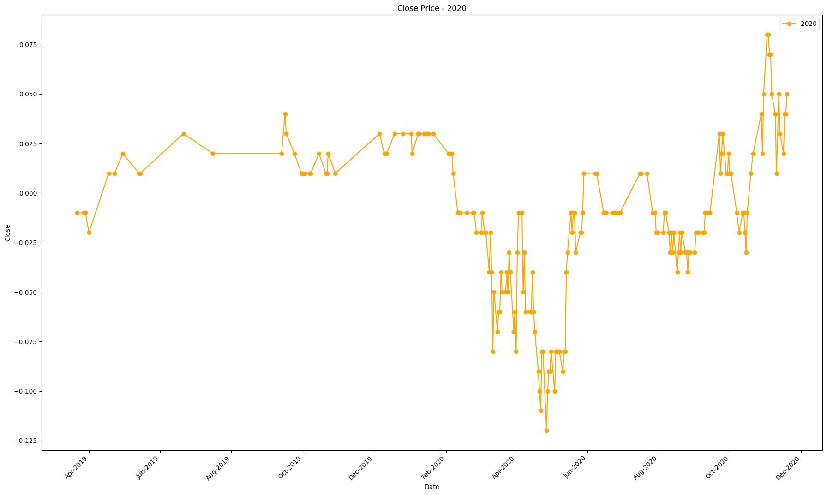
Date | Close
2019-12-06 | 0.03
2019-12-10 | 0.02
2019-12-11 | 0.02
2019-12-12 | 0.02
2019-12-19 | 0.03
2019-12-26 | 0.03
2020-01-02 | 0.03
2020-01-03 | 0.02
2020-01-08 | 0.03
2020-01-09 | 0.03
2020-01-13 | 0.03
2020-01-14 | 0.03
2020-01-16 | 0.03
2020-01-17 | 0.03
2020-01-21 | 0.03
2020-02-03 | 0.02
2020-02-04 | 0.02
2020-02-06 | 0.02
2020-02-07 | 0.01
2020-02-11 | -0.01
2020-02-12 | -0.01
2020-02-13 | -0.01
2020-02-19 | -0.01
2020-02-24 | -0.01
2020-02-25 | -0.01
2020-02-27 | -0.02
2020-03-02 | -0.02
2020-03-03 | -0.01
2020-03-05 | -0.02
2020-03-06 | -0.02
2020-03-09 | -0.04
2020-03-10 | -0.02
2020-03-11 | -0.04
2020-03-12 | -0.08
2020-03-13 | -0.05
2020-03-16 | -0.07
2020-03-17 | -0.06
2020-03-18 | -0.06
2020-03-19 | -0.04
2020-03-20 | -0.05
2020-03-23 | -0.05
2020-03-24 | -0.04
2020-03-25 | -0.05
2020-03-26 | -0.03
2020-03-27 | -0.04
2020-03-30 | -0.07
2020-03-31 | -0.06
2020-04-01 | -0.08
2020-04-02 | -0.03
2020-04-03 | -0.01
2020-04-06 | -0.01
2020-04-07 | -0.05
2020-04-08 | -0.03
2020-04-09 | -0.06
2020-04-13 | -0.06
2020-04-14 | -0.06
2020-04-15 | -0.04
2020-04-16 | -0.06
2020-04-17 | -0.07
2020-04-20 | -0.09
2020-04-21 | -0.1
2020-04-22 | -0.11
2020-04-23 | -0.08
2020-04-24 | -0.08
2020-04-27 | -0.12
2020-04-28 | -0.1
2020-04-29 | -0.09
2020-04-30 | -0.09
2020-05-01 | -0.08
2020-05-04 | -0.1
2020-05-05 | -0.08
2020-05-06 | -0.08
2020-05-07 | -0.08
2020-05-08 | -0.08
2020-05-11 | -0.09
2020-05-12 | -0.08
2020-05-13 | -0.08
2020-05-14 | -0.04
2020-05-15 | -0.03
2020-05-18 | -0.01
2020-05-19 | -0.02
2020-05-20 | -0.01
2020-05-21 | -0.01
2020-05-22 | -0.03
2020-05-26 | -0.02
2020-05-27 | -0.02
2020-05-28 | -0.01
2020-05-29 | 0.01
2020-06-08 | 0.01
2020-06-09 | 0.01
2020-06-15 | -0.01
2020-06-16 | -0.01
2020-06-17 | -0.01
2020-06-23 | -0.01
2020-06-24 | -0.01
2020-06-25 | -0.01
2020-06-26 | -0.01
2020-06-29 | -0.01
2020-07-16 | 0.01
2020-07-17 | 0.01
2020-07-22 | 0.01
2020-07-27 | -0.01
2020-07-29 | -0.01
2020-07-30 | -0.02
2020-07-31 | -0.02
2020-08-05 | -0.02
2020-08-06 | -0.01
2020-08-07 | -0.01
2020-08-10 | -0.02
2020-08-11 | -0.03
2020-08-12 | -0.02
2020-08-13 | -0.03
2020-08-14 | -0.02
2020-08-17 | -0.04
2020-08-18 | -0.03
2020-08-19 | -0.02
2020-08-20 | -0.03
2020-08-21 | -0.02
2020-08-24 | -0.03
2020-08-25 | -0.03
2020-08-26 | -0.04
2020-08-27 | -0.03
2020-08-28 | -0.03
2020-09-01 | -0.03
2020-09-02 | -0.02
2020-09-03 | -0.02
2020-09-04 | -0.02
2020-09-08 | -0.02
2020-09-09 | -0.02
2020-09-10 | -0.01
2020-09-11 | -0.01
2020-09-14 | -0.01
2020-09-22 | 0.03
2020-09-23 | 0.01
2020-09-24 | 0.02
2020-09-25 | 0.03
2020-09-28 | 0.01
2020-09-29 | 0.01
2020-09-30 | 0.02
2020-10-01 | 0.01
2020-10-02 | 0.01
2020-10-07 | -0.01
2020-10-09 | -0.02
2020-10-12 | -0.01
2020-10-13 | -0.01
2020-10-14 | -0.02
2020-10-15 | -0.03
2020-10-16 | -0.01
2020-10-19 | 0.01
2020-10-21 | 0.02
2020-10-28 | 0.04
2020-10-29 | 0.02
2020-10-30 | 0.05
2020-11-02 | 0.08
2020-11-03 | 0.08
2020-11-04 | 0.07
2020-11-05 | 0.07
2020-11-06 | 0.05
2020-11-09 | 0.04
2020-11-10 | 0.01
2020-11-12 | 0.05
2020-11-13 | 0.03
2020-11-16 | 0.02
2020-11-17 | 0.04
2020-11-18 | 0.04
2020-11-19 | 0.05

2021
Date | Close
2020-12-03 | 0.02
2020-12-08 | 0.01
2020-12-14 | 0.01
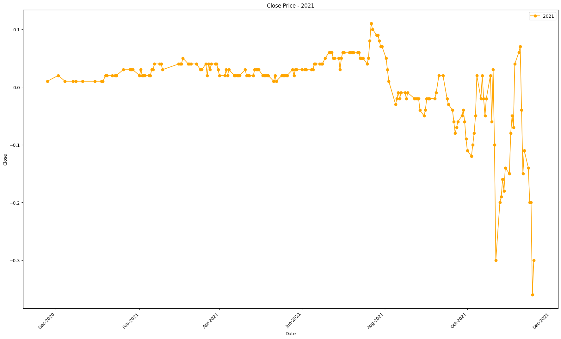
2020-12-16 | 0.01
2020-12-21 | 0.01
2020-12-30 | 0.01
2021-01-04 | 0.01
2021-01-05 | 0.01
2021-01-07 | 0.02
2021-01-08 | 0.02
2021-01-12 | 0.02
2021-01-14 | 0.02
2021-01-15 | 0.02
2021-01-20 | 0.03
2021-01-25 | 0.03
2021-01-26 | 0.03
2021-01-27 | 0.03
2021-02-01 | 0.02
2021-02-02 | 0.03
2021-02-03 | 0.02
2021-02-04 | 0.02
2021-02-05 | 0.02
2021-02-08 | 0.02
2021-02-09 | 0.02
2021-02-10 | 0.03
2021-02-11 | 0.03
2021-02-12 | 0.04
2021-02-16 | 0.04
2021-02-17 | 0.04
2021-02-18 | 0.03
2021-03-02 | 0.04
2021-03-03 | 0.04
2021-03-04 | 0.04
2021-03-05 | 0.05
2021-03-09 | 0.04
2021-03-10 | 0.04
2021-03-11 | 0.04
2021-03-15 | 0.04
2021-03-18 | 0.03
2021-03-19 | 0.03
2021-03-22 | 0.04
2021-03-23 | 0.02
2021-03-24 | 0.04
2021-03-25 | 0.03
2021-03-26 | 0.04
2021-03-29 | 0.04
2021-03-30 | 0.04
2021-03-31 | 0.03
2021-04-01 | 0.02
2021-04-05 | 0.02
2021-04-06 | 0.03
2021-04-07 | 0.02
2021-04-08 | 0.03
2021-04-12 | 0.02
2021-04-13 | 0.02
2021-04-14 | 0.02
2021-04-15 | 0.02
2021-04-16 | 0.02
2021-04-20 | 0.03
2021-04-21 | 0.02
2021-04-22 | 0.02
2021-04-23 | 0.02
2021-04-26 | 0.02
2021-04-27 | 0.03
2021-04-28 | 0.03
2021-04-29 | 0.03
2021-04-30 | 0.03
2021-05-03 | 0.02
2021-05-04 | 0.02
2021-05-05 | 0.02
2021-05-06 | 0.02
2021-05-07 | 0.02
2021-05-11 | 0.01
2021-05-12 | 0.02
2021-05-13 | 0.01
2021-05-17 | 0.02
2021-05-18 | 0.02
2021-05-19 | 0.02
2021-05-20 | 0.02
2021-05-21 | 0.02
2021-05-25 | 0.03
2021-05-26 | 0.02
2021-05-27 | 0.03
2021-05-28 | 0.03
2021-06-01 | 0.03
2021-06-03 | 0.03
2021-06-04 | 0.03
2021-06-08 | 0.03
2021-06-09 | 0.03
2021-06-10 | 0.04
2021-06-11 | 0.04
2021-06-14 | 0.04
2021-06-15 | 0.04
2021-06-16 | 0.04
2021-06-18 | 0.05
2021-06-21 | 0.06
2021-06-22 | 0.06
2021-06-23 | 0.06
2021-06-24 | 0.05
2021-06-25 | 0.05
2021-06-28 | 0.05
2021-06-29 | 0.03
2021-06-30 | 0.05
2021-07-01 | 0.06
2021-07-02 | 0.06
2021-07-06 | 0.06
2021-07-07 | 0.06
2021-07-08 | 0.06
2021-07-09 | 0.06
2021-07-12 | 0.06
2021-07-13 | 0.06
2021-07-14 | 0.05
2021-07-15 | 0.05
2021-07-16 | 0.05
2021-07-19 | 0.04
2021-07-20 | 0.05
2021-07-21 | 0.08
2021-07-22 | 0.11
2021-07-23 | 0.1
2021-07-26 | 0.09
2021-07-27 | 0.09
2021-07-28 | 0.08
2021-07-29 | 0.07
2021-07-30 | 0.07
2021-08-02 | 0.05
2021-08-03 | 0.03
2021-08-04 | 0.01
2021-08-09 | -0.03
2021-08-10 | -0.02
2021-08-11 | -0.01
2021-08-12 | -0.02
2021-08-13 | -0.01
2021-08-16 | -0.01
2021-08-17 | -0.02
2021-08-18 | -0.01
2021-08-23 | -0.02
2021-08-24 | -0.02
2021-08-25 | -0.02
2021-08-26 | -0.02
2021-08-27 | -0.04
2021-08-30 | -0.05
2021-08-31 | -0.04
2021-09-01 | -0.02
2021-09-02 | -0.02
2021-09-03 | -0.02
2021-09-07 | -0.02
2021-09-08 | -0.01
2021-09-10 | 0.02
2021-09-13 | 0.02
2021-09-16 | -0.02
2021-09-17 | -0.03
2021-09-20 | -0.04
2021-09-21 | -0.06
2021-09-22 | -0.08
2021-09-23 | -0.07
2021-09-24 | -0.06
2021-09-27 | -0.05
2021-09-28 | -0.04
2021-09-29 | -0.06
2021-09-30 | -0.09
2021-10-01 | -0.11
2021-10-04 | -0.12
2021-10-05 | -0.1
2021-10-06 | -0.08
2021-10-07 | -0.05
2021-10-08 | 0.02
2021-10-11 | -0.02
2021-10-12 | 0.02
2021-10-13 | -0.02
2021-10-14 | -0.05
2021-10-15 | -0.02
2021-10-18 | 0.02
2021-10-19 | -0.06
2021-10-20 | 0.03
2021-10-21 | -0.1
2021-10-22 | -0.3
2021-10-25 | -0.2
2021-10-26 | -0.19
2021-10-27 | -0.16
2021-10-28 | -0.18
2021-10-29 | -0.14
2021-11-01 | -0.15
2021-11-02 | -0.08
2021-11-03 | -0.05
2021-11-04 | -0.07
2021-11-05 | 0.04
2021-11-08 | 0.06
2021-11-09 | 0.07
2021-11-10 | -0.04
2021-11-11 | -0.15
2021-11-12 | -0.11
2021-11-15 | -0.14
2021-11-16 | -0.2
2021-11-17 | -0.2
2021-11-18 | -0.36
2021-11-19 | -0.3

2022
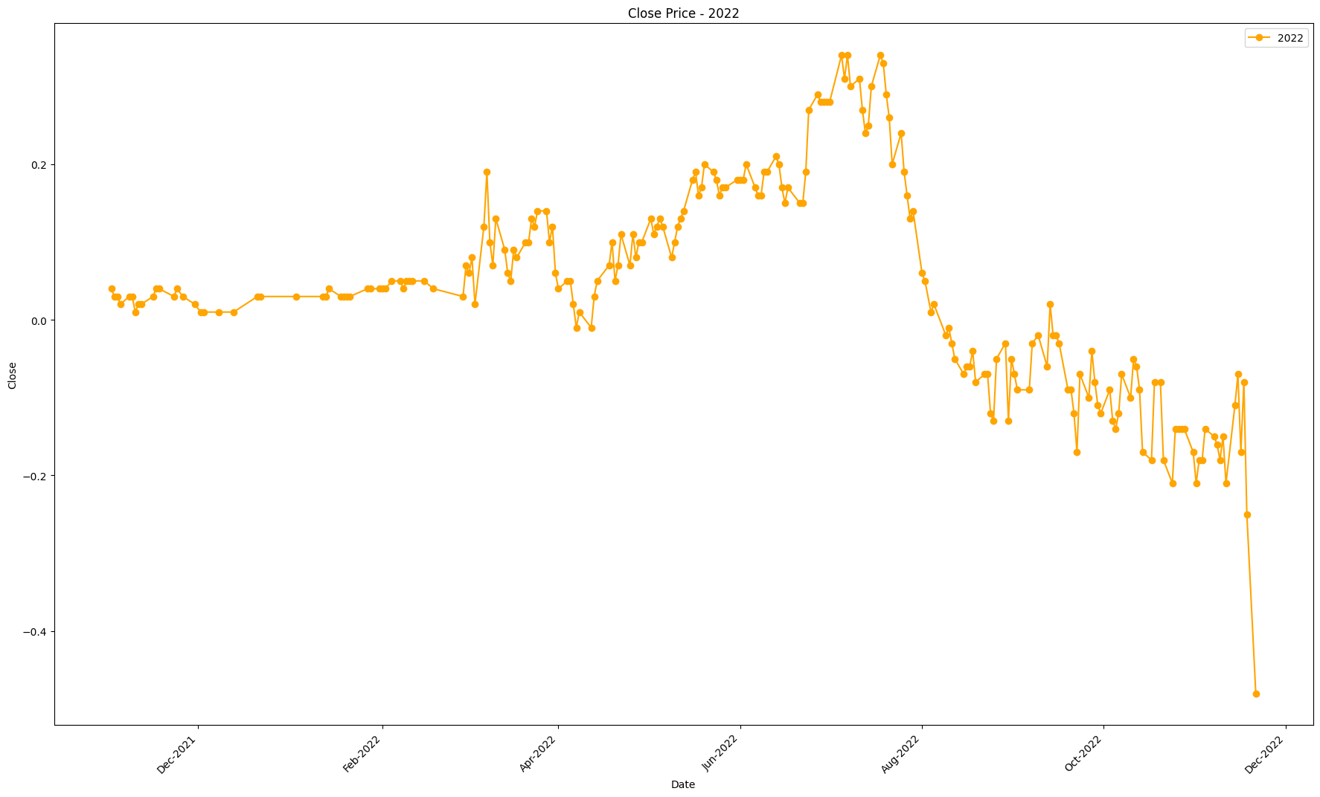
Date | Close
2021-12-02 | 0.01
2021-12-03 | 0.01
2021-12-08 | 0.01
2021-12-13 | 0.01
2021-12-21 | 0.03
2021-12-22 | 0.03
2022-01-03 | 0.03
2022-01-12 | 0.03
2022-01-13 | 0.03
2022-01-14 | 0.04
2022-01-18 | 0.03
2022-01-19 | 0.03
2022-01-20 | 0.03
2022-01-21 | 0.03
2022-01-27 | 0.04
2022-01-28 | 0.04
2022-01-31 | 0.04
2022-02-01 | 0.04
2022-02-02 | 0.04
2022-02-04 | 0.05
2022-02-07 | 0.05
2022-02-08 | 0.04
2022-02-09 | 0.05
2022-02-10 | 0.05
2022-02-11 | 0.05
2022-02-15 | 0.05
2022-02-18 | 0.04
2022-02-28 | 0.03
2022-03-01 | 0.07
2022-03-02 | 0.06
2022-03-03 | 0.08
2022-03-04 | 0.02
2022-03-07 | 0.12
2022-03-08 | 0.19
2022-03-09 | 0.1
2022-03-10 | 0.07
2022-03-11 | 0.13
2022-03-14 | 0.09
2022-03-15 | 0.06
2022-03-16 | 0.05
2022-03-17 | 0.09
2022-03-18 | 0.08
2022-03-21 | 0.1
2022-03-22 | 0.1
2022-03-23 | 0.13
2022-03-24 | 0.12
2022-03-25 | 0.14
2022-03-28 | 0.14
2022-03-29 | 0.1
2022-03-30 | 0.12
2022-03-31 | 0.06
2022-04-01 | 0.04
2022-04-04 | 0.05
2022-04-05 | 0.05
2022-04-06 | 0.02
2022-04-07 | -0.01
2022-04-08 | 0.01
2022-04-12 | -0.01
2022-04-13 | 0.03
2022-04-14 | 0.05
2022-04-18 | 0.07
2022-04-19 | 0.1
2022-04-20 | 0.05
2022-04-21 | 0.07
2022-04-22 | 0.11
2022-04-25 | 0.07
2022-04-26 | 0.11
2022-04-27 | 0.08
2022-04-28 | 0.1
2022-04-29 | 0.1
2022-05-02 | 0.13
2022-05-03 | 0.11
2022-05-04 | 0.12
2022-05-05 | 0.13
2022-05-06 | 0.12
2022-05-09 | 0.08
2022-05-10 | 0.1
2022-05-11 | 0.12
2022-05-12 | 0.13
2022-05-13 | 0.14
2022-05-16 | 0.18
2022-05-17 | 0.19
2022-05-18 | 0.16
2022-05-19 | 0.17
2022-05-20 | 0.2
2022-05-23 | 0.19
2022-05-24 | 0.18
2022-05-25 | 0.16
2022-05-26 | 0.17
2022-05-27 | 0.17
2022-05-31 | 0.18
2022-06-01 | 0.18
2022-06-02 | 0.18
2022-06-03 | 0.2
2022-06-06 | 0.17
2022-06-07 | 0.16
2022-06-08 | 0.16
2022-06-09 | 0.19
2022-06-10 | 0.19
2022-06-13 | 0.21
2022-06-14 | 0.2
2022-06-15 | 0.17
2022-06-16 | 0.15
2022-06-17 | 0.17
2022-06-21 | 0.15
2022-06-22 | 0.15
2022-06-23 | 0.19
2022-06-24 | 0.27
2022-06-27 | 0.29
2022-06-28 | 0.28
2022-06-29 | 0.28
2022-06-30 | 0.28
2022-07-01 | 0.28
2022-07-05 | 0.34
2022-07-06 | 0.31
2022-07-07 | 0.34
2022-07-08 | 0.3
2022-07-11 | 0.31
2022-07-12 | 0.27
2022-07-13 | 0.24
2022-07-14 | 0.25
2022-07-15 | 0.3
2022-07-18 | 0.34
2022-07-19 | 0.33
2022-07-20 | 0.29
2022-07-21 | 0.26
2022-07-22 | 0.2
2022-07-25 | 0.24
2022-07-26 | 0.19
2022-07-27 | 0.16
2022-07-28 | 0.13
2022-07-29 | 0.14
2022-08-01 | 0.06
2022-08-02 | 0.05
2022-08-04 | 0.01
2022-08-05 | 0.02
2022-08-09 | -0.02
2022-08-10 | -0.01
2022-08-11 | -0.03
2022-08-12 | -0.05
2022-08-15 | -0.07
2022-08-16 | -0.06
2022-08-17 | -0.06
2022-08-18 | -0.04
2022-08-19 | -0.08
2022-08-22 | -0.07
2022-08-23 | -0.07
2022-08-24 | -0.12
2022-08-25 | -0.13
2022-08-26 | -0.05
2022-08-29 | -0.03
2022-08-30 | -0.13
2022-08-31 | -0.05
2022-09-01 | -0.07
2022-09-02 | -0.09
2022-09-06 | -0.09
2022-09-07 | -0.03
2022-09-09 | -0.02
2022-09-12 | -0.06
2022-09-13 | 0.02
2022-09-14 | -0.02
2022-09-15 | -0.02
2022-09-16 | -0.03
2022-09-19 | -0.09
2022-09-20 | -0.09
2022-09-21 | -0.12
2022-09-22 | -0.17
2022-09-23 | -0.07
2022-09-26 | -0.1
2022-09-27 | -0.04
2022-09-28 | -0.08
2022-09-29 | -0.11
2022-09-30 | -0.12
2022-10-03 | -0.09
2022-10-04 | -0.13
2022-10-05 | -0.14
2022-10-06 | -0.12
2022-10-07 | -0.07
2022-10-10 | -0.1
2022-10-11 | -0.05
2022-10-12 | -0.06
2022-10-13 | -0.09
2022-10-14 | -0.17
2022-10-17 | -0.18
2022-10-18 | -0.08
2022-10-20 | -0.08
2022-10-21 | -0.18
2022-10-24 | -0.21
2022-10-25 | -0.14
2022-10-26 | -0.14
2022-10-27 | -0.14
2022-10-28 | -0.14
2022-10-31 | -0.17
2022-11-01 | -0.21
2022-11-02 | -0.18
2022-11-03 | -0.18
2022-11-04 | -0.14
2022-11-07 | -0.15
2022-11-08 | -0.16
2022-11-09 | -0.18
2022-11-10 | -0.15
2022-11-11 | -0.21
2022-11-14 | -0.11
2022-11-15 | -0.07
2022-11-16 | -0.17
2022-11-17 | -0.08
2022-11-18 | -0.25
2022-11-21 | -0.48

2023
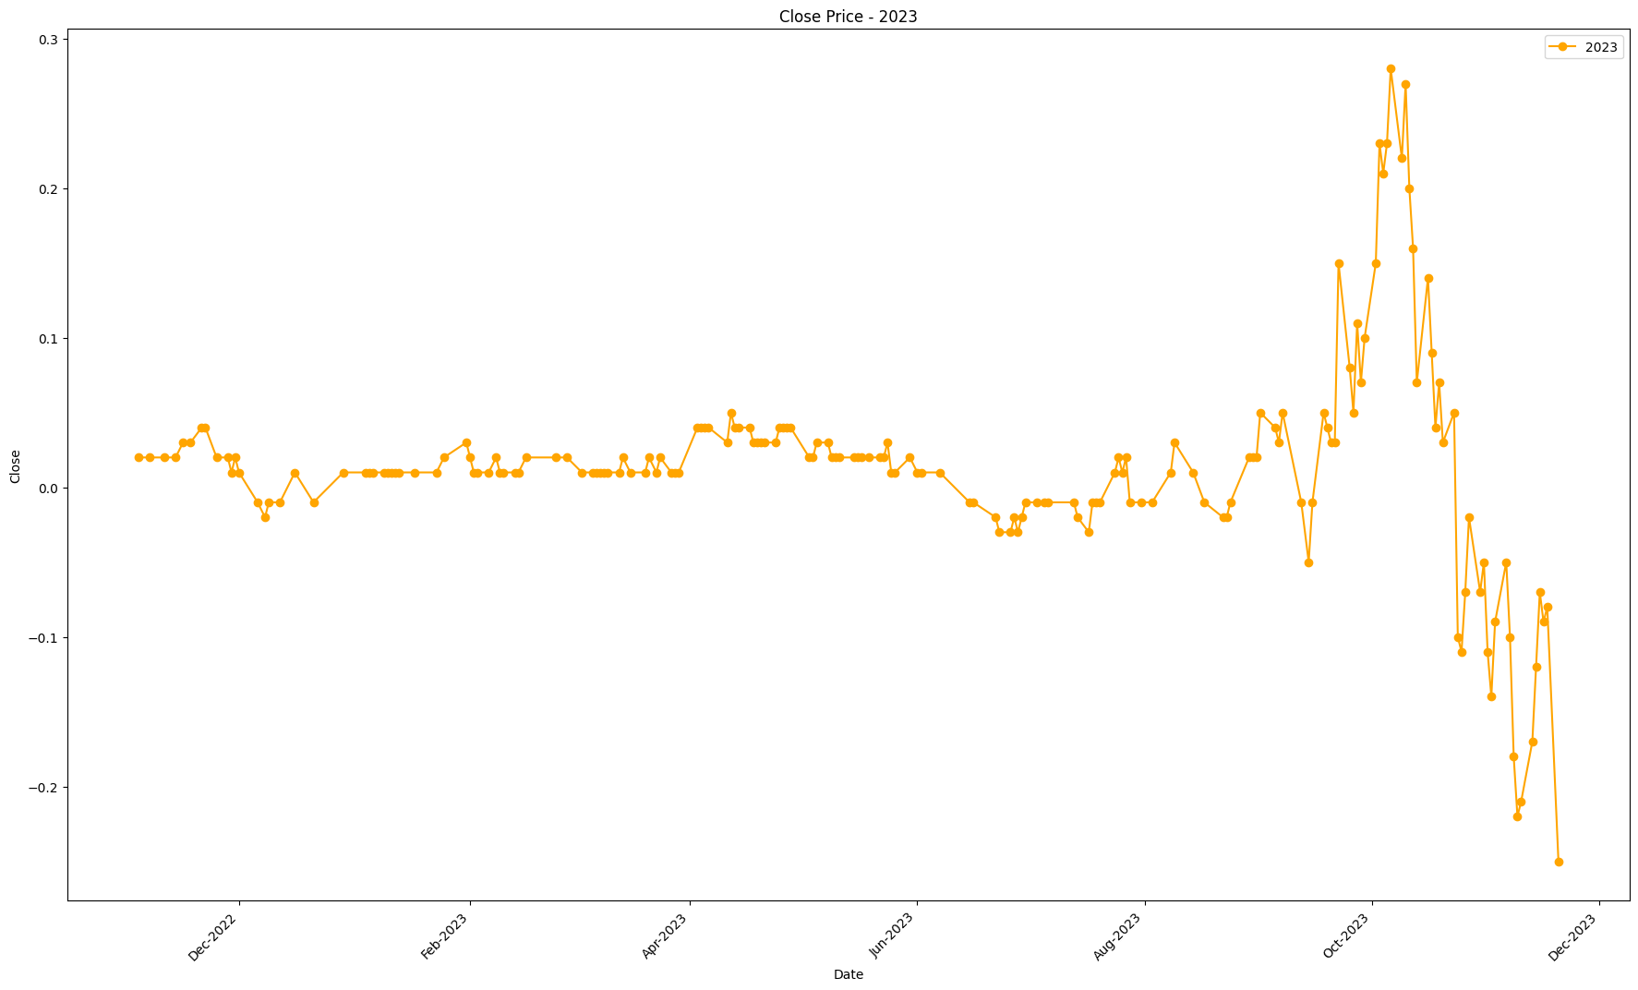
Date | Close
2022-12-01 | 0.01
2022-12-06 | -0.01
2022-12-08 | -0.02
2022-12-09 | -0.01
2022-12-12 | -0.01
2022-12-16 | 0.01
2022-12-21 | -0.01
2022-12-29 | 0.01
2023-01-04 | 0.01
2023-01-05 | 0.01
2023-01-06 | 0.01
2023-01-09 | 0.01
2023-01-10 | 0.01
2023-01-11 | 0.01
2023-01-12 | 0.01
2023-01-13 | 0.01
2023-01-17 | 0.01
2023-01-23 | 0.01
2023-01-25 | 0.02
2023-01-31 | 0.03
2023-02-01 | 0.02
2023-02-02 | 0.01
2023-02-03 | 0.01
2023-02-06 | 0.01
2023-02-08 | 0.02
2023-02-09 | 0.01
2023-02-10 | 0.01
2023-02-13 | 0.01
2023-02-14 | 0.01
2023-02-16 | 0.02
2023-02-24 | 0.02
2023-02-27 | 0.02
2023-03-03 | 0.01
2023-03-06 | 0.01
2023-03-07 | 0.01
2023-03-08 | 0.01
2023-03-09 | 0.01
2023-03-10 | 0.01
2023-03-13 | 0.01
2023-03-14 | 0.02
2023-03-16 | 0.01
2023-03-20 | 0.01
2023-03-21 | 0.02
2023-03-23 | 0.01
2023-03-24 | 0.02
2023-03-27 | 0.01
2023-03-28 | 0.01
2023-03-29 | 0.01
2023-04-03 | 0.04
2023-04-04 | 0.04
2023-04-05 | 0.04
2023-04-06 | 0.04
2023-04-11 | 0.03
2023-04-12 | 0.05
2023-04-13 | 0.04
2023-04-14 | 0.04
2023-04-17 | 0.04
2023-04-18 | 0.03
2023-04-19 | 0.03
2023-04-20 | 0.03
2023-04-21 | 0.03
2023-04-24 | 0.03
2023-04-25 | 0.04
2023-04-26 | 0.04
2023-04-27 | 0.04
2023-04-28 | 0.04
2023-05-03 | 0.02
2023-05-04 | 0.02
2023-05-05 | 0.03
2023-05-08 | 0.03
2023-05-09 | 0.02
2023-05-10 | 0.02
2023-05-11 | 0.02
2023-05-15 | 0.02
2023-05-16 | 0.02
2023-05-17 | 0.02
2023-05-19 | 0.02
2023-05-22 | 0.02
2023-05-23 | 0.02
2023-05-24 | 0.03
2023-05-25 | 0.01
2023-05-26 | 0.01
2023-05-30 | 0.02
2023-06-01 | 0.01
2023-06-02 | 0.01
2023-06-07 | 0.01
2023-06-15 | -0.01
2023-06-16 | -0.01
2023-06-22 | -0.02
2023-06-23 | -0.03
2023-06-26 | -0.03
2023-06-27 | -0.02
2023-06-28 | -0.03
2023-06-29 | -0.02
2023-06-30 | -0.01
2023-07-03 | -0.01
2023-07-05 | -0.01
2023-07-06 | -0.01
2023-07-13 | -0.01
2023-07-14 | -0.02
2023-07-17 | -0.03
2023-07-18 | -0.01
2023-07-19 | -0.01
2023-07-20 | -0.01
2023-07-24 | 0.01
2023-07-25 | 0.02
2023-07-26 | 0.01
2023-07-27 | 0.02
2023-07-28 | -0.01
2023-07-31 | -0.01
2023-08-03 | -0.01
2023-08-08 | 0.01
2023-08-09 | 0.03
2023-08-14 | 0.01
2023-08-17 | -0.01
2023-08-22 | -0.02
2023-08-23 | -0.02
2023-08-24 | -0.01
2023-08-29 | 0.02
2023-08-30 | 0.02
2023-08-31 | 0.02
2023-09-01 | 0.05
2023-09-05 | 0.04
2023-09-06 | 0.03
2023-09-07 | 0.05
2023-09-12 | -0.01
2023-09-14 | -0.05
2023-09-15 | -0.01
2023-09-18 | 0.05
2023-09-19 | 0.04
2023-09-20 | 0.03
2023-09-21 | 0.03
2023-09-22 | 0.15
2023-09-25 | 0.08
2023-09-26 | 0.05
2023-09-27 | 0.11
2023-09-28 | 0.07
2023-09-29 | 0.1
2023-10-02 | 0.15
2023-10-03 | 0.23
2023-10-04 | 0.21
2023-10-05 | 0.23
2023-10-06 | 0.28
2023-10-09 | 0.22
2023-10-10 | 0.27
2023-10-11 | 0.2
2023-10-12 | 0.16
2023-10-13 | 0.07
2023-10-16 | 0.14
2023-10-17 | 0.09
2023-10-18 | 0.04
2023-10-19 | 0.07
2023-10-20 | 0.03
2023-10-23 | 0.05
2023-10-24 | -0.1
2023-10-25 | -0.11
2023-10-26 | -0.07
2023-10-27 | -0.02
2023-10-30 | -0.07
2023-10-31 | -0.05
2023-11-01 | -0.11
2023-11-02 | -0.14
2023-11-03 | -0.09
2023-11-06 | -0.05
2023-11-07 | -0.1
2023-11-08 | -0.18
2023-11-09 | -0.22
2023-11-10 | -0.21
2023-11-13 | -0.17
2023-11-14 | -0.12
2023-11-15 | -0.07
2023-11-16 | -0.09
2023-11-17 | -0.08
2023-11-20 | -0.25

2024
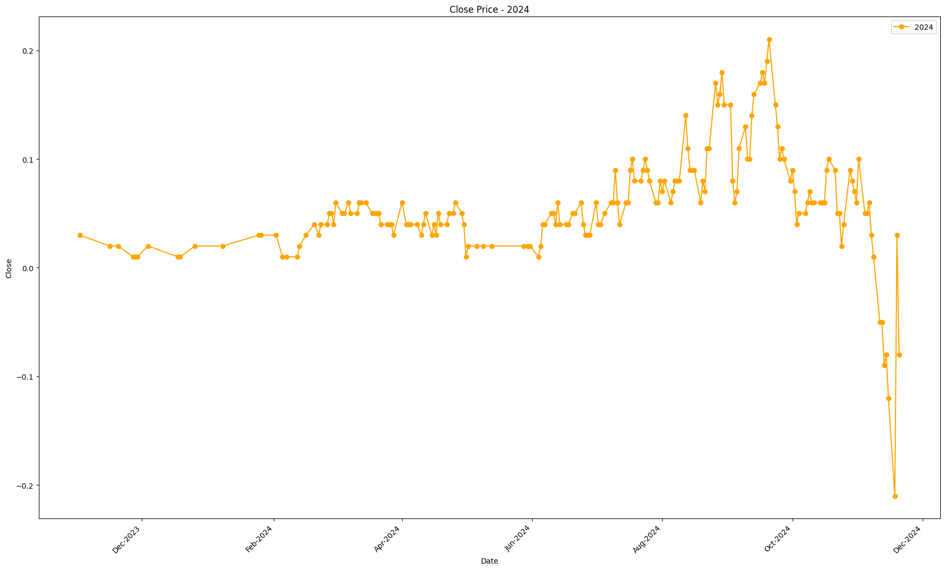
Date | Close
2023-12-04 | 0.02
2023-12-18 | 0.01
2023-12-19 | 0.01
2023-12-26 | 0.02
2024-01-08 | 0.02
2024-01-25 | 0.03
2024-01-26 | 0.03
2024-02-02 | 0.03
2024-02-05 | 0.01
2024-02-07 | 0.01
2024-02-12 | 0.01
2024-02-13 | 0.02
2024-02-16 | 0.03
2024-02-20 | 0.04
2024-02-22 | 0.03
2024-02-23 | 0.04
2024-02-26 | 0.04
2024-02-27 | 0.05
2024-02-28 | 0.05
2024-02-29 | 0.04
2024-03-01 | 0.06
2024-03-04 | 0.05
2024-03-05 | 0.05
2024-03-07 | 0.06
2024-03-08 | 0.05
2024-03-11 | 0.05
2024-03-12 | 0.06
2024-03-13 | 0.06
2024-03-15 | 0.06
2024-03-18 | 0.05
2024-03-19 | 0.05
2024-03-20 | 0.05
2024-03-21 | 0.05
2024-03-22 | 0.04
2024-03-25 | 0.04
2024-03-26 | 0.04
2024-03-27 | 0.04
2024-03-28 | 0.03
2024-04-01 | 0.06
2024-04-03 | 0.04
2024-04-04 | 0.04
2024-04-05 | 0.04
2024-04-08 | 0.04
2024-04-10 | 0.03
2024-04-11 | 0.04
2024-04-12 | 0.05
2024-04-15 | 0.03
2024-04-16 | 0.04
2024-04-17 | 0.03
2024-04-18 | 0.05
2024-04-19 | 0.04
2024-04-22 | 0.04
2024-04-23 | 0.05
2024-04-25 | 0.05
2024-04-26 | 0.06
2024-04-29 | 0.05
2024-04-30 | 0.04
2024-05-01 | 0.01
2024-05-02 | 0.02
2024-05-06 | 0.02
2024-05-09 | 0.02
2024-05-13 | 0.02
2024-05-28 | 0.02
2024-05-30 | 0.02
2024-05-31 | 0.02
2024-06-04 | 0.01
2024-06-05 | 0.02
2024-06-06 | 0.04
2024-06-07 | 0.04
2024-06-10 | 0.05
2024-06-11 | 0.05
2024-06-12 | 0.04
2024-06-13 | 0.06
2024-06-14 | 0.04
2024-06-17 | 0.04
2024-06-18 | 0.04
2024-06-20 | 0.05
2024-06-21 | 0.05
2024-06-24 | 0.06
2024-06-25 | 0.04
2024-06-26 | 0.03
2024-06-27 | 0.03
2024-06-28 | 0.03
2024-07-01 | 0.06
2024-07-02 | 0.04
2024-07-03 | 0.04
2024-07-05 | 0.05
2024-07-08 | 0.06
2024-07-09 | 0.06
2024-07-10 | 0.09
2024-07-11 | 0.06
2024-07-12 | 0.04
2024-07-15 | 0.06
2024-07-16 | 0.06
2024-07-17 | 0.09
2024-07-18 | 0.1
2024-07-19 | 0.08
2024-07-22 | 0.08
2024-07-23 | 0.09
2024-07-24 | 0.1
2024-07-25 | 0.09
2024-07-26 | 0.08
2024-07-29 | 0.06
2024-07-30 | 0.06
2024-07-31 | 0.08
2024-08-01 | 0.07
2024-08-02 | 0.08
2024-08-05 | 0.06
2024-08-06 | 0.07
2024-08-07 | 0.08
2024-08-08 | 0.08
2024-08-09 | 0.08
2024-08-12 | 0.14
2024-08-13 | 0.11
2024-08-14 | 0.09
2024-08-15 | 0.09
2024-08-16 | 0.09
2024-08-19 | 0.06
2024-08-20 | 0.08
2024-08-21 | 0.07
2024-08-22 | 0.11
2024-08-23 | 0.11
2024-08-26 | 0.17
2024-08-27 | 0.15
2024-08-28 | 0.16
2024-08-29 | 0.18
2024-08-30 | 0.15
2024-09-02 | 0.15
2024-09-03 | 0.08
2024-09-04 | 0.06
2024-09-05 | 0.07
2024-09-06 | 0.11
2024-09-09 | 0.13
2024-09-10 | 0.1
2024-09-11 | 0.1
2024-09-12 | 0.14
2024-09-13 | 0.16
2024-09-16 | 0.17
2024-09-17 | 0.18
2024-09-18 | 0.17
2024-09-19 | 0.19
2024-09-20 | 0.21
2024-09-23 | 0.15
2024-09-24 | 0.13
2024-09-25 | 0.1
2024-09-26 | 0.11
2024-09-27 | 0.1
2024-09-30 | 0.08
2024-10-01 | 0.09
2024-10-02 | 0.07
2024-10-03 | 0.04
2024-10-04 | 0.05
2024-10-07 | 0.05
2024-10-08 | 0.06
2024-10-09 | 0.07
2024-10-10 | 0.06
2024-10-11 | 0.06
2024-10-14 | 0.06
2024-10-15 | 0.06
2024-10-16 | 0.06
2024-10-17 | 0.09
2024-10-18 | 0.1
2024-10-21 | 0.09
2024-10-22 | 0.05
2024-10-23 | 0.05
2024-10-24 | 0.02
2024-10-25 | 0.04
2024-10-28 | 0.09
2024-10-29 | 0.08
2024-10-30 | 0.07
2024-10-31 | 0.06
2024-11-01 | 0.1
2024-11-04 | 0.05
2024-11-05 | 0.05
2024-11-06 | 0.06
2024-11-07 | 0.03
2024-11-08 | 0.01
2024-11-11 | -0.05
2024-11-12 | -0.05
2024-11-13 | -0.09
2024-11-14 | -0.08
2024-11-15 | -0.12
2024-11-18 | -0.21
2024-11-19 | 0.03
2024-11-20 | -0.08

2025
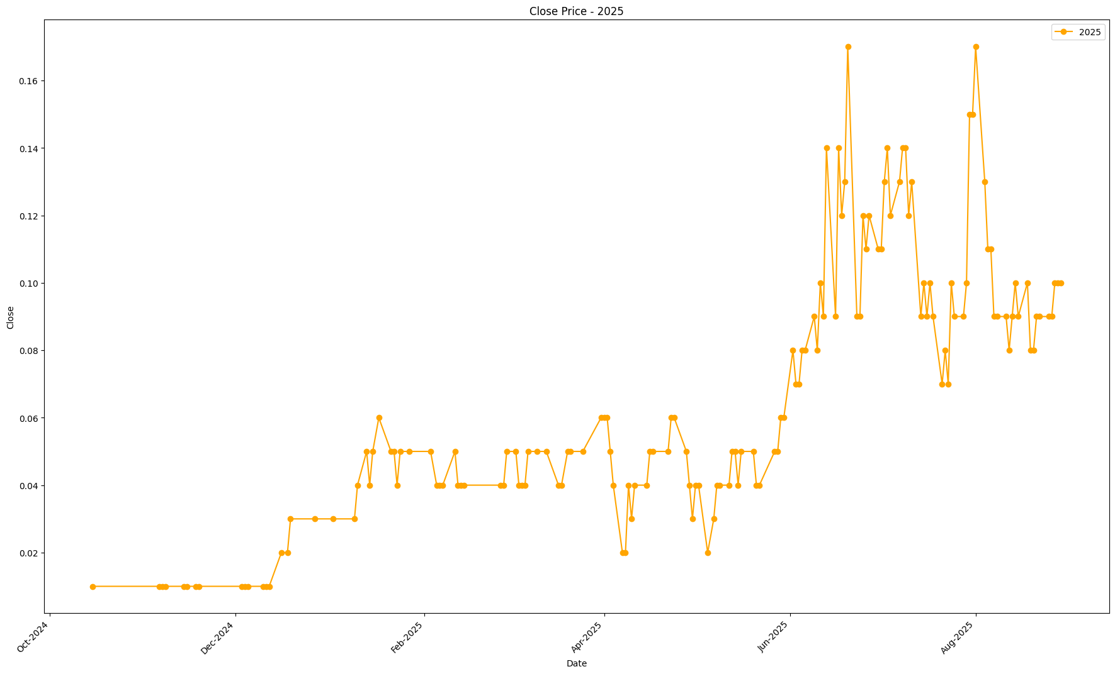
Date | Close
2024-12-03 | 0.01
2024-12-04 | 0.01
2024-12-05 | 0.01
2024-12-10 | 0.01
2024-12-11 | 0.01
2024-12-12 | 0.01
2024-12-16 | 0.02
2024-12-18 | 0.02
2024-12-19 | 0.03
2024-12-27 | 0.03
2025-01-02 | 0.03
2025-01-09 | 0.03
2025-01-10 | 0.04
2025-01-13 | 0.05
2025-01-14 | 0.04
2025-01-15 | 0.05
2025-01-17 | 0.06
2025-01-21 | 0.05
2025-01-22 | 0.05
2025-01-23 | 0.04
2025-01-24 | 0.05
2025-01-27 | 0.05
2025-02-03 | 0.05
2025-02-05 | 0.04
2025-02-06 | 0.04
2025-02-07 | 0.04
2025-02-11 | 0.05
2025-02-12 | 0.04
2025-02-13 | 0.04
2025-02-14 | 0.04
2025-02-26 | 0.04
2025-02-27 | 0.04
2025-02-28 | 0.05
2025-03-03 | 0.05
2025-03-04 | 0.04
2025-03-05 | 0.04
2025-03-06 | 0.04
2025-03-07 | 0.05
2025-03-10 | 0.05
2025-03-13 | 0.05
2025-03-17 | 0.04
2025-03-18 | 0.04
2025-03-20 | 0.05
2025-03-21 | 0.05
2025-03-25 | 0.05
2025-03-31 | 0.06
2025-04-01 | 0.06
2025-04-02 | 0.06
2025-04-03 | 0.05
2025-04-04 | 0.04
2025-04-07 | 0.02
2025-04-08 | 0.02
2025-04-09 | 0.04
2025-04-10 | 0.03
2025-04-11 | 0.04
2025-04-15 | 0.04
2025-04-16 | 0.05
2025-04-17 | 0.05
2025-04-22 | 0.05
2025-04-23 | 0.06
2025-04-24 | 0.06
2025-04-28 | 0.05
2025-04-29 | 0.04
2025-04-30 | 0.03
2025-05-01 | 0.04
2025-05-02 | 0.04
2025-05-05 | 0.02
2025-05-07 | 0.03
2025-05-08 | 0.04
2025-05-09 | 0.04
2025-05-12 | 0.04
2025-05-13 | 0.05
2025-05-14 | 0.05
2025-05-15 | 0.04
2025-05-16 | 0.05
2025-05-20 | 0.05
2025-05-21 | 0.04
2025-05-22 | 0.04
2025-05-27 | 0.05
2025-05-28 | 0.05
2025-05-29 | 0.06
2025-05-30 | 0.06
2025-06-02 | 0.08
2025-06-03 | 0.07
2025-06-04 | 0.07
2025-06-05 | 0.08
2025-06-06 | 0.08
2025-06-09 | 0.09
2025-06-10 | 0.08
2025-06-11 | 0.1
2025-06-12 | 0.09
2025-06-13 | 0.14
2025-06-16 | 0.09
2025-06-17 | 0.14
2025-06-18 | 0.12
2025-06-19 | 0.13
2025-06-20 | 0.17
2025-06-23 | 0.09
2025-06-24 | 0.09
2025-06-25 | 0.12
2025-06-26 | 0.11
2025-06-27 | 0.12
2025-06-30 | 0.11
2025-07-01 | 0.11
2025-07-02 | 0.13
2025-07-03 | 0.14
2025-07-04 | 0.12
2025-07-07 | 0.13
2025-07-08 | 0.14
2025-07-09 | 0.14
2025-07-10 | 0.12
2025-07-11 | 0.13
2025-07-14 | 0.09
2025-07-15 | 0.1
2025-07-16 | 0.09
2025-07-17 | 0.1
2025-07-18 | 0.09
2025-07-21 | 0.07
2025-07-22 | 0.08
2025-07-23 | 0.07
2025-07-24 | 0.1
2025-07-25 | 0.09
2025-07-28 | 0.09
2025-07-29 | 0.1
2025-07-30 | 0.15
2025-07-31 | 0.15
2025-08-01 | 0.17
2025-08-04 | 0.13
2025-08-05 | 0.11
2025-08-06 | 0.11
2025-08-07 | 0.09
2025-08-08 | 0.09
2025-08-11 | 0.09
2025-08-12 | 0.08
2025-08-13 | 0.09
2025-08-14 | 0.1
2025-08-15 | 0.09
2025-08-18 | 0.1
2025-08-19 | 0.08
2025-08-20 | 0.08
2025-08-21 | 0.09
2025-08-22 | 0.09
2025-08-25 | 0.09
2025-08-26 | 0.09
2025-08-27 | 0.1
2025-08-28 | 0.1
2025-08-29 | 0.1

Combined_Chart
